Presupuesto 2025
 | Presupuesto Ministerio Público Año 2025
 | Ley N° 21.722
 | Clasificación Económica | (miles de $)
Subtítulo | Ingresos | 287,752,529
5 | Transferencias Corrientes | 12,197,366
8 | Otros Ingresos Corrientes | 1,817,772
9 | Aporte Fiscal | 273,737,381
10 | Venta de Activos No Financieros | 0
13 | Transferencias para Gastos de Capital | 0
15 | Saldo Inicial Caja | 10

Subtitulo | Gastos | 287,752,529
21 | Gasto en Personal | 211,065,642
22 | Bienes y Servicios de Consumo | 54,610,892
23 | Prestaciones de seguridad social | 481,213
24 | Transferencias Corrientes | 13,384,090
25 | Íntegros al Fisco | 837
29 | Adquisición de Activos No Financieros | 2,254,397
31 | Iniciativas de Inversión | 5,955,448
33 | Transferencias de Capital | 0
34 | Servicio de la Deuda | 10

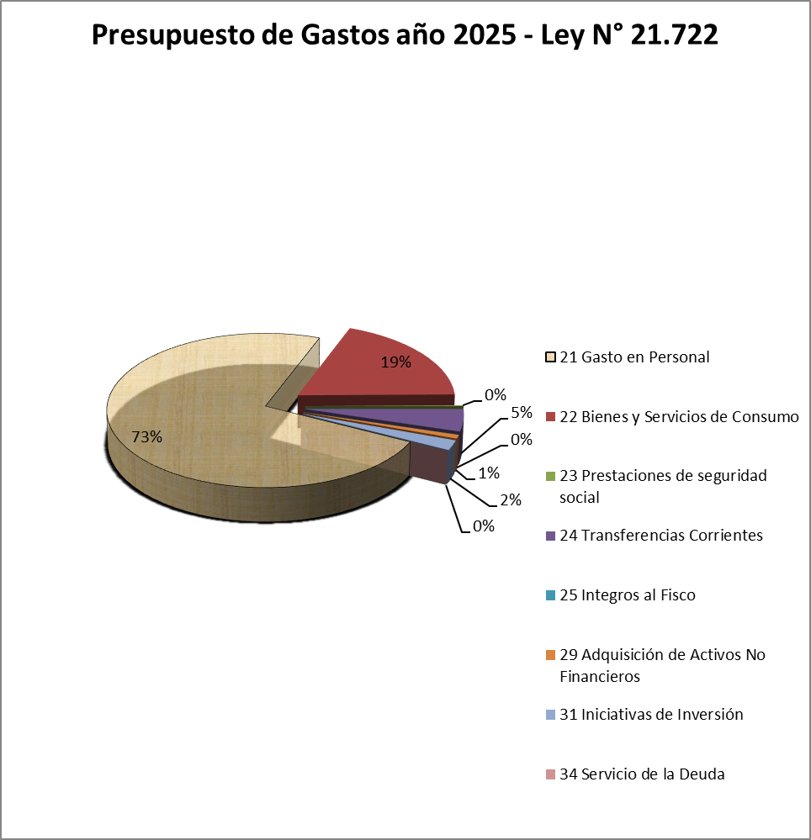

2025
Subtitulo | Gastos | Monto $ | %
21 | Gasto en Personal | 211,065,642 | 73.35%
22 | Bienes y Servicios de Consumo | 54,610,892 | 18.98%
23 | Prestaciones de seguridad social | 481,213 | 0.17%
24 | Transferencias Corrientes | 13,384,090 | 4.65%
25 | Integros al Fisco | 837 | 0.00%
29 | Adquisición de Activos No Financieros | 2,254,397 | 0.78%
31 | Iniciativas de Inversión | 5,955,448 | 2.07%
34 | Servicio de la Deuda | 10 | 0.00%
 |  | 287,752,529

Presupuesto de Gastos año 2025 - Ley N° 21.722

